Teste de Qualidade de Ajuste 1
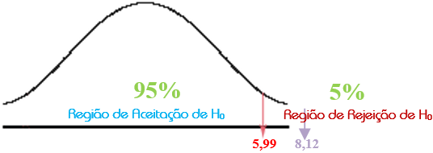
QUESTÃO 1
Um fabricante de refrigeradores oferece três linhas de produtos básicos, que podem ser descritas como “baixo”, “intermediário” e “alto” em termos comparativos de preços. Antes de uma promoção de vendas destinada a destacar as qualidades de refrigeradores de preço “alto”, as quantidades de vendas das três categorias eram, respectivamente, 23, 15 e 12. De uma amostra aleatória de 50 refrigeradores vendidos depois da promoção, as quantidades vendidas nas categorias de preço “baixo”, “intermediário” e “alto” foram, respectivamente, 15, 15 e 20. Usando o programa EXCEL, teste a hipótese de que o atual padrão de vendas não difere do padrão histórico, utilizando um nível de significância de 5%.
Resposta: rejeita-se H0
Frequência Esperada | Frequência Observada | [(fo-fe)^2]/fe
23 | 15 | 2.7826086957
15 | 15 | 0
12 | 20 | 5.3333333333

 | SOMA | 8.115942029

 | Qui-Quadrado Crítico | 5.9914645471
 | Qui-Quadrado Calculado | 8.115942029

 | Resultado do Teste | REJEITA-SE H0!

Teste de Qualidade de Ajuste 2
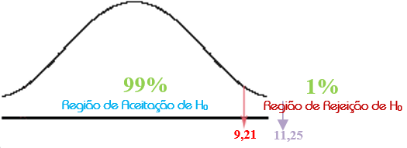
QUESTÃO 2
Historicamente, um fabricante de televisores vende 40% de aparelhos com tela pequena (menos de 32 polegadas), 40 % com telas médias (de 32 a 42 polegadas) e 20% de aparelhos com telas grandes (de mais que 42 polegadas). Com o fim de estabelecer programas apropriados de produção para o próximo mês, o fabricante seleciona uma amostra aleatória de 100 vendas durante o atual período e encontra que 55 dos televisores adquiridos eram pequenos, 35 de tamanho médio e 10 são do tamanho grande. Usando o programa EXCEL, teste a hipótese de que o padrão histórico de vendas ainda prevalece, usando um nível de significância de 1 %.
Resposta: rejeita-se H₀
Frequência Esperada | Frequência Observada | [(fo-fe)^2]/fe
40 | 55 | 5.625
40 | 35 | 0.625
20 | 10 | 5

 | SOMA | 11.25

 | Qui-Quadrado Crítico | 9.210340372
 | Qui-Quadrado Calculado | 11.25

 | Resultado do Teste | REJEITA-SE H0!

Teste da Independência
Frequências Observadas
Cálculo das Frequências Esperadas

 |  |  |  | TOTAL
 | 120 | 20 | 20 | 160 |  | 88 | 24 | 48
 | 50 | 30 | 60 | 140 |  | 77 | 21 | 42
QUESTÃO 3
A tabela abaixo apresenta a reação dos eleitores frente a um novo plano de tributação sobre propriedades, segundo a filiação partidária. Com estes dados e usando o programa EXCEL, teste a hipótese de que não existe relação entre a filiação partidária e a reação do eleitor, utilizando um nível de significância de 1%.
Resposta: rejeita-se H0
 | 50 | 10 | 40 | 100 |  | 55 | 15 | 30
TOTAL | 220 | 60 | 120 | 400

 |  |  |  |  |  |  |  | Qui-Quadrado Crítico | 13.276704136
 |  |  |  |  |  |  |  | Qui-Quadrado Calculado | 55.12987013
 |  |  |  |  |  |  |  | DECISÃO | REJEITA-SE H0!

 |  |  |  |  |  | 11.636363636 | 0.66666666667 | 16.333333333
 |  |  |  |  |  | 9.4675324675 | 3.8571428571 | 7.7142857143
 |  |  |  |  |  | 0.45454545455 | 1.6666666667 | 3.3333333333
 |  |  |  |  | SOMA | 21.558441558 | 6.1904761905 | 27.380952381

LEI DE NEWCOMB-BENFORD
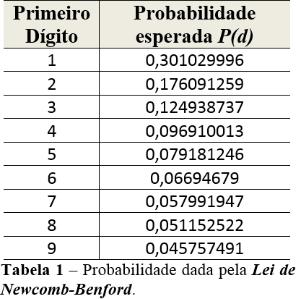
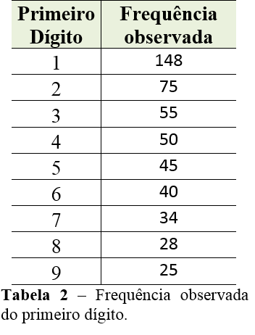
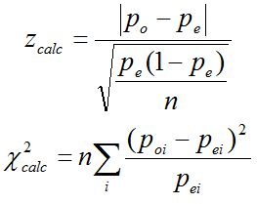
Primeiro Dígito | Probabilidade esperada P(d) | Frequência observada | Probabilidade observada | zcalc | RESULTADO - TESTE z | n*(po-pe)^2/pe
1 | 0.30102999566 | 148 | 0.296 | 0.24519886598 | OK! | 0.042023812816
2 | 0.17609125906 | 75 | 0.15 | 1.5316924953 | OK! | 1.9329573846
3 | 0.12493873661 | 55 | 0.11 | 1.010255184 | OK! | 0.89310112104
4 | 0.096910013008 | 50 | 0.1 | 0.23355642225 | OK! | 0.049262296609
5 | 0.079181246048 | 45 | 0.09 | 0.89590921216 | OK! | 0.73909822669
6 | 0.066946789631 | 40 | 0.08 | 1.1678424459 | OK! | 1.2725501991
7 | 0.057991946978 | 34 | 0.068 | 0.95746619006 | OK! | 0.86357788036
8 | 0.051152522447 | 28 | 0.056 | 0.49200450324 | OK! | 0.22968602035
9 | 0.045757490561 | 25 | 0.05 | 0.45399110126 | OK! | 0.19667693882
TOTAL | 1 | 500 | 1 | #DIV/0! | #DIV/0! | 6.2189338804
 |  |  |  | zcrit | 1.644853627
QUESTÃO 4
No campo da auditoria, existem técnicas de mineração de dados que servem de auxílio no processo de detecção de fraudes financeira (por exemplo, em auditoria de obras públicas, fraude em registro contábil de certos parâmetros financeiros em empresas públicas e privadas). Uma metodologia muito utilizada é a Lei de Newcomb-Benford, que confronta a probabilidade de ocorrência esperada de dígitos com a probabilidade observada, ou seja, detecta discrepância em relação a um padrão universal de ocorrência dos dígitos. Tal probabilidade esperada é descrita pela referida lei através da função Pe(d)=log₁₀ (1+1/d), onde d é o valor do primeiro dígito e P(d) é a probabilidade de ocorrência deste dígito num dado número.
Frank Benford demonstrou que tal lei se aplica a uma ampla variedade de conjuntos de dados, incluindo valores de contas comerciais, precificação de ações, mercado imobiliário, taxas de mortalidade, registros de imposto de renda, valores de faturas de compra e venda etc).
A tabela 1 ilustra os valores da Lei de Newcomb-Benford.
Como ilustração para verificação, tem-se ao lado um conjunto de registros do primeiro dígito relativo a 500 valores de lucros de uma empresa, a partir de observações de dados históricos, obtidas de uma pesquisa. A tabela 2 mostra as frequências observadas.
Considere que as estatísticas calculadas de padronização para as distribuições z e χ² sejam dadas pelas expressões, respectivamente:
onde:
p_{o} é a probabilidade observada de cada dígito específico (de 1 a 9);
p_{e} é a probabilidade esperada de cada dígito de acordo com a probabilidade definida pela Lei de Newcomb-Benford para cada primeiro dígito;
n é o número de observações.
Com base nessas informações e usando o software EXCEL e, usando as estatísticas z e χ², faça o teste de hipótese para averiguar se “não existe diferença significativa estatisticamente entre distribuições de probabilidades observadas (p_{o}) e esperadas (p_{e}) pela Lei de Newcomb-Benford” (ou seja, p_{o} = p_{e}. Neste sentido, não há indícios de fraude). Use um nível de significância de 5%. Neste caso, a análise do teste de hipóteses referente aos dígitos usando a estatísticas z deve ser feita separadamente daquela realizada usando a distribuição Qui-Quadrado (χ²).
Resposta: rejeita-se H0
 |  |  |  | Quiquacrit | 15.507313056

 |  |  |  | Qui-Quadrado calculado | 6.2189338804
 |  |  |  | RESULTADO - TESTE QUI-QUADRADO | NÃO HÁ INDÍCIOS DE FRAUDE
 |  |  |  | Resultado Final | Aceita-se H0!

